2.安全应用结果
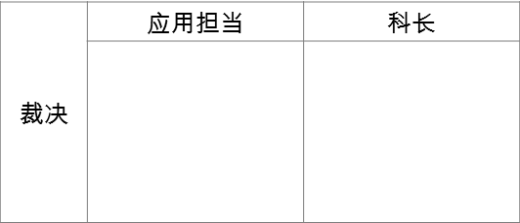
安全应用结果 |  |  |  |  |  | 职责 | PM 填写
 |  |  |  |  |  |  | 信息安全担当填写
1. 项目信息
项目名 | PM （部门） | 日程 | BHMC担当 （部门名）
在线调研系统构筑 | 马相辉 （销售系统科） | 17. 12. 26 ~ 18. 07. 31 | 李星 （信息技术部）

2. 安全应用结果
安全检查内容 | 安全应用计划审核 （BHIT） | 安全应用计划审核 （BHMC） | OS 检查 | WEB服务器检查 | WAS 检查 | DB 检查 | Webscan 检查 | 模拟攻击 | 安全结果审核 （BHIT） | 安全结果审核 （BHMC）
是否完成 | 完成/未完成 | 完成/未完成 | 完成 | 完成 | 完成 | 完成 | 完成/未完成 | 完成/未完成 | 完成/未完成 | 完成/未完成
完成时间 | yyyy-mm-dd | yyyy-mm-dd | 2018-06-27 | 2018-06-28 | 2018-06-28 | 2018-06-28 | yyyy-mm-dd | yyyy-mm-dd | yyyy-mm-dd | yyyy-mm-dd
完成（检查）人员 （BHMC, BHIT填写，不可由外部公司填写） | 完成人员/所属部门 | 完成人员/所属部门 | 方冲/基础运营科 | 邵爽/基础运营科 | 邵爽/基础运营科 | 吕泽/基础运营科 | 完成人员/所属部门 | 完成人员/所属部门 | 完成人员/所属部门 | 完成人员/所属部门
 |  |  |  |  |  |  |  | ※ 16年签约后执行计划

